设计图例
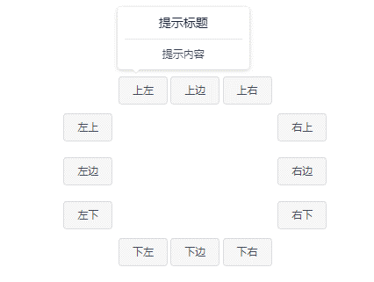
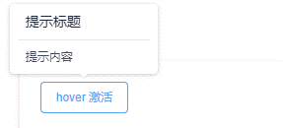
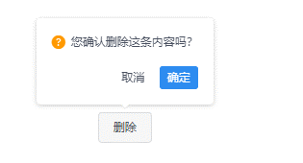
← 查看设计说明 |  | 查看样式变量 →
 | 基础用法 对话框模式

 | 位置

